참고자료
<참고자료 1>
 | 기존 사양점검 결과 | 업데이트 사양점검결과
 |  | 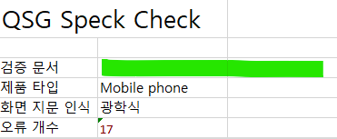

<참고자료 2> | 기존 사양점검 결과 | 업데이트 사양점검결과
 | 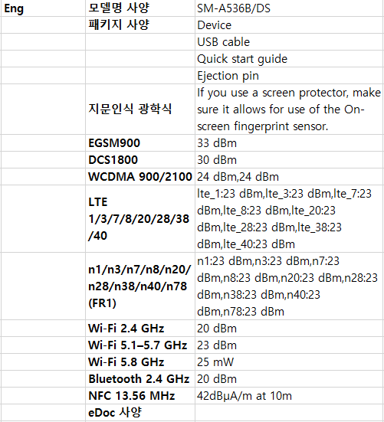 | 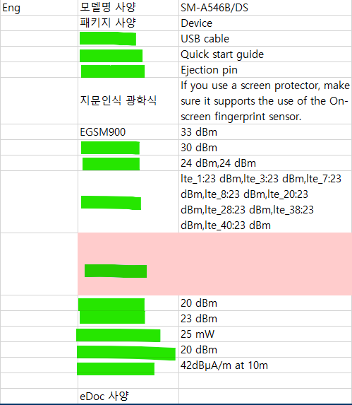

<참고자료 3> | 기존 사양점검 결과 | 업데이트 사양점검결과
 | 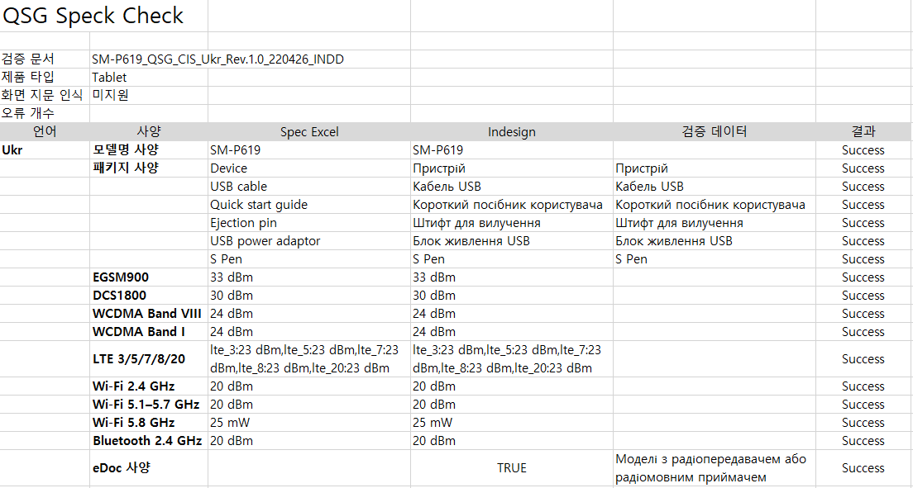 | 